关系图
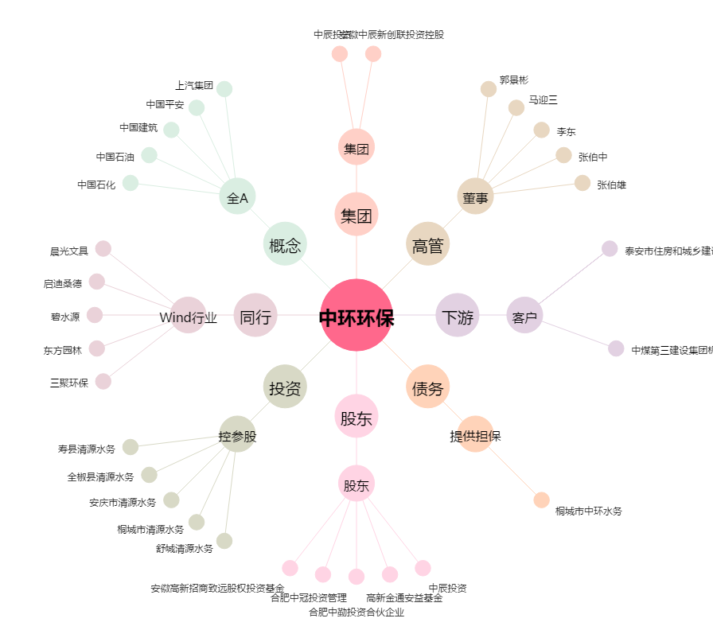
中环环保[300692.SZ] - 关系概览图

